Imagen
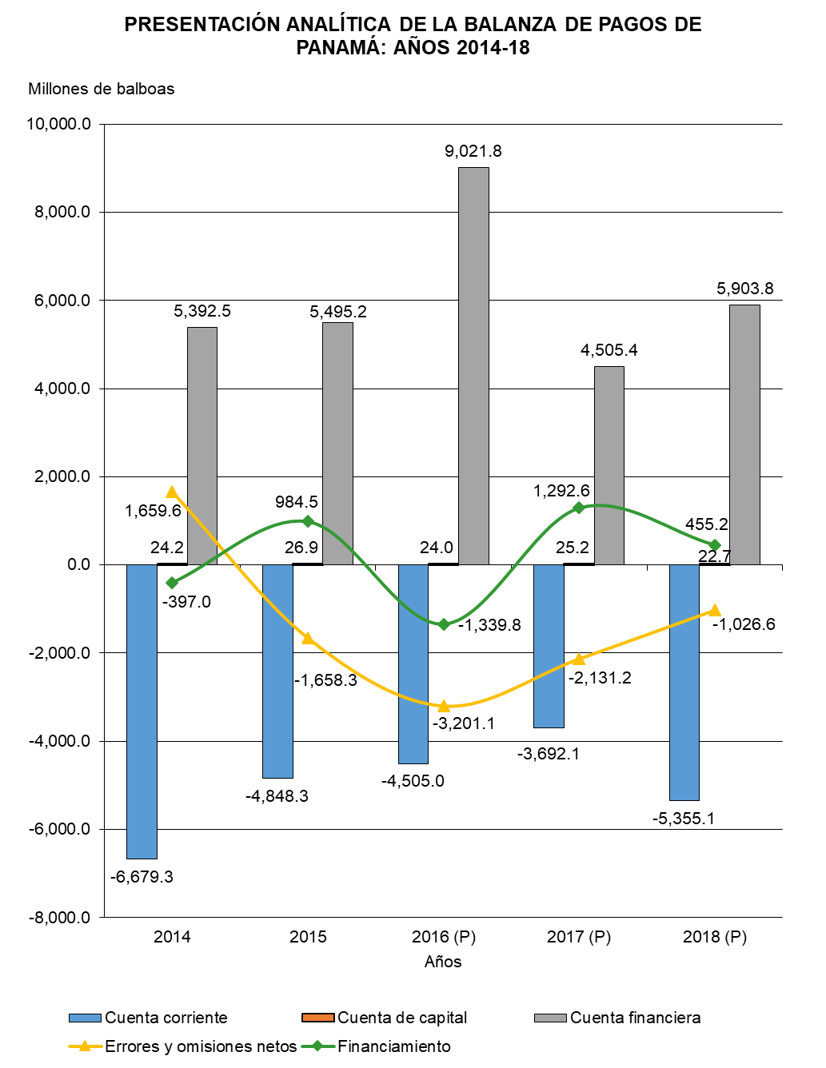

Gráfica Presentación Analíti BN
PRESENTACIÓN ANALÍTICA DE LA BALANZA DE PAGOS DE PANAMÁ: AÑOS 2014-18
 | Cuenta corriente | Cuenta de capital | Cuenta financiera | Errores y omisiones netos | Financiamiento
2014 | -6,679.3 | 24.2 | 5,392.5 | 1,659.6 | -397.0
2015 | -4,848.3 | 26.9 | 5,495.2 | -1,658.3 | 984.5
2016 (P) | -4,505.0 | 24.0 | 9,021.8 | -3,201.1 | -1,339.8
2017 (P) | -3,692.1 | 25.2 | 4,505.4 | -2,131.2 | 1,292.6
2018 (P) | -5,355.1 | 22.7 | 5,903.8 | -1,026.6 | 455.2

Gráfica Presentación Analítica
PRESENTACIÓN ANALÍTICA DE LA BALANZA DE PAGOS DE PANAMÁ: AÑOS 2014-18
 | Cuenta corriente | Cuenta de capital | Cuenta financiera | Errores y omisiones netos | Financiamiento
2014 | -6,679.3 | 24.2 | 5,392.5 | 1,659.6 | -397.0
2015 | -4,848.3 | 26.9 | 5,495.2 | -1,658.3 | 984.5
2016 (P) | -4,505.0 | 24.0 | 9,021.8 | -3,201.1 | -1,339.8
2017 (P) | -3,692.1 | 25.2 | 4,505.4 | -2,131.2 | 1,292.6
2018 (P) | -5,355.1 | 22.7 | 5,903.8 | -1,026.6 | 455.2

